Sheet1
INSTALL SOFTWARE
1. Giải nén file JDK
2. Thêm PATH của JDK vào Enviroment (trỏ tới thư mục bin)
3. Install Eclipse
4. Install postgres 9.5 (hoặc lớn hơn, account: postgres cho dễ nhớ), thêm đường dẫn vào PATH
5. Download file RestoreDBPlanNew.bat sau đó bỏ vào thư mục bin của thư mục Postgres vừa download xong
6. Edit file bat, thay đổi đường dẫn đến file dump trên máy local (copy thư mục ENV trên ổ N về)

7. Chạy file bat

CLONE SOURCE
1. Copy đoạn code sao vào file build.xml để run source
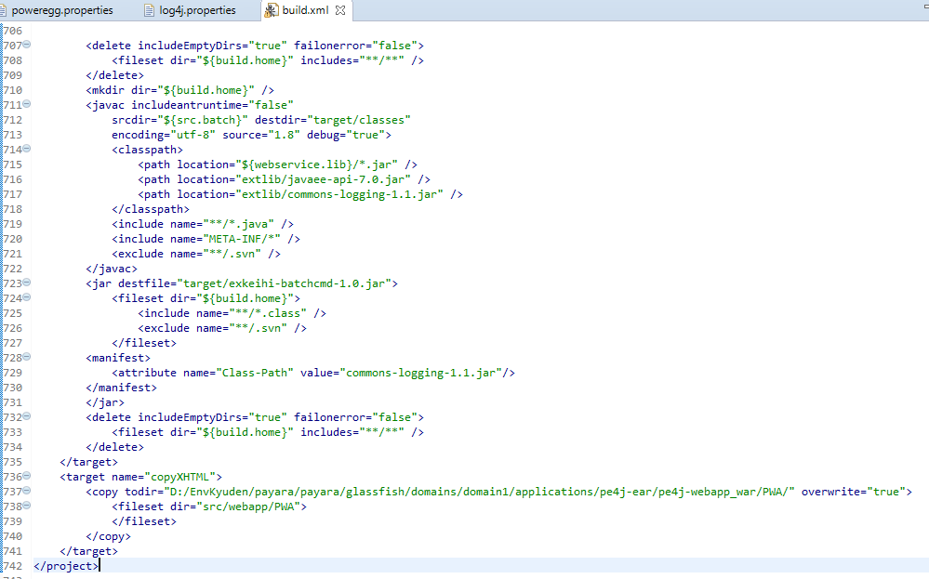

2. Help -> Install new software, paste đường link này vào https://download.oracle.com/otn_software/oepe/12.2.1.8/oxygen/repository/
Chọn Java EE Tools
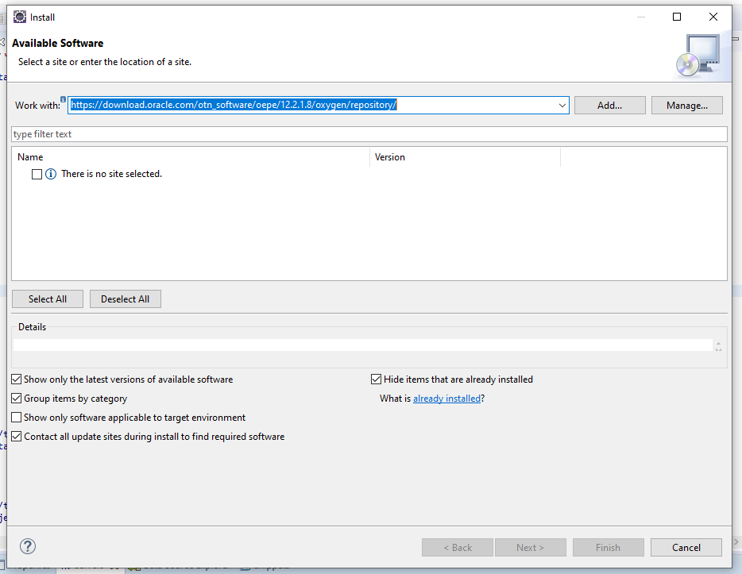

3. Click vào đường link ở tab Servers dưới màn hình sau đó chọn glassfish
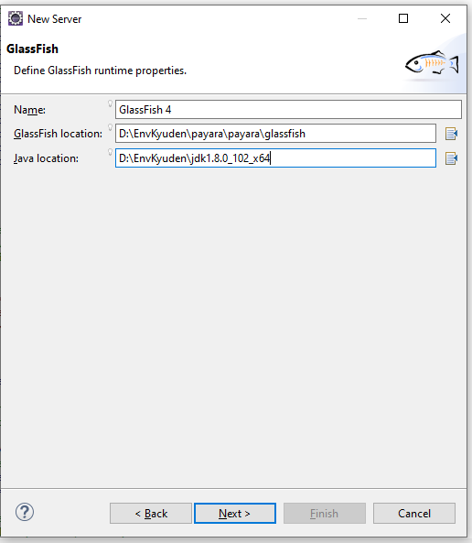

4. Edit file theo như source local
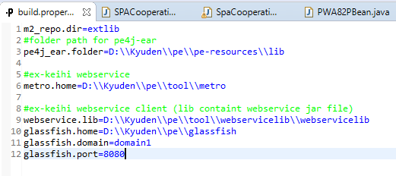

5. Run file
Click phải file build.xml -> Debug As -> Ant Build

THIẾT LẬP SERVER
Vào đường link http://localhost:4848/common/index.jsf
1.Thiết lập thông tin db trên server

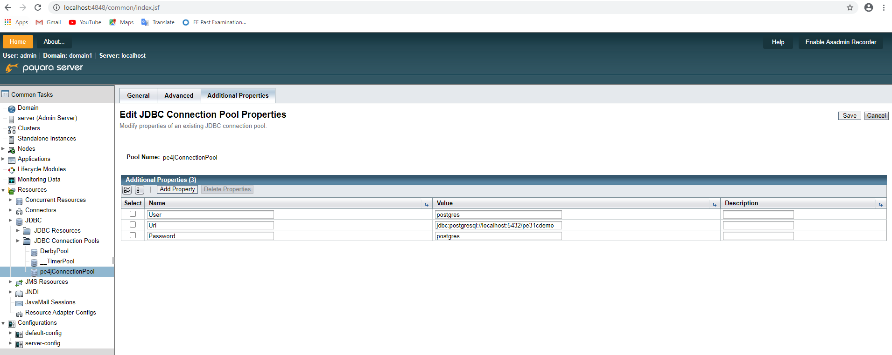

Điền thông tin db đã thiết lập ở bước 4->6 ở phần INSTALL SOFTWARE

2. Click vào Applications để thiết lập thông tin deploy
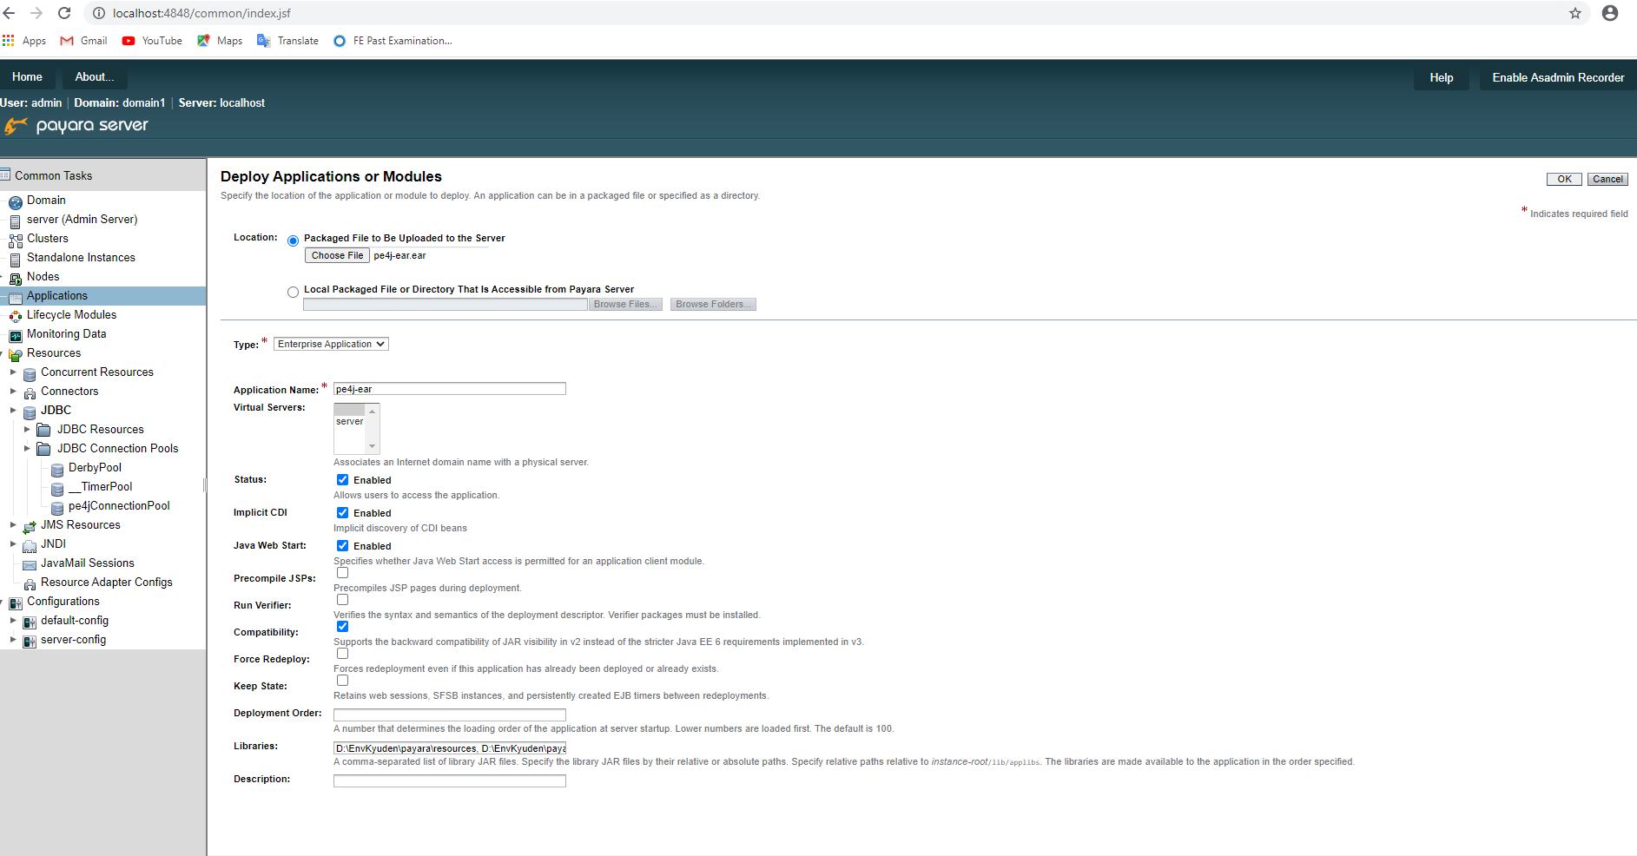

Xóa file ear có sẵn và tạo file ear mới bằng cách trỏ tới thư mục source
VD: D:\Kyuden\pe\target\pe4j-ear.ear

Bắt buộc phải tick vào

Thêm các đướng dẫn vào
D:\EnvKyuden\payara\resources,D:\EnvKyuden\payara\properties,D:\Kyuden\pe\resources,D:\EnvKyuden\pe3.0\resources

RUN PROJECT
1. Open Eclipse
2. Start Glassfish

3. Open pe: http://localhost:8080/pe4j/

CONFIG BEFORE PG
Click tab Project -> Properties -> Java Build Path, click chọn Workspace
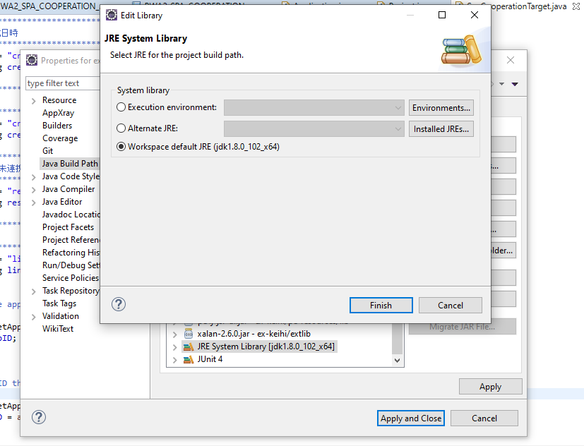

Thêm vào file web.xml đoạn code sau để chạy batch mà không cần login

 | <filter>
 |  | <filter-name>URLDirectAccessFilter</filter-name>
 |  | <filter-class>net.poweregg.filter.URLDirectAccessFilter</filter-class>
 |  | <init-param>
 |  |  | <param-name>path-mapping</param-name>
 |  |  | <param-value>
 |  |  |  | /QST/QST0110d.jsf
 |  |  |  | /KBB/KBB1110d.jsf
 |  |  |  | /KFR/KFR1112d.jsf
 |  |  |  | /BAP/BAP0111d.jsf
 |  |  |  | /FAP/FAP0030.jsf
 |  |  | </param-value>
 |  | </init-param>
 |  | <init-param>
 |  |  |  | <param-name>nocheck-url-pattern</param-name>
 |  |  |  | <param-value>
 |  |  |  |  | /servlet/net.poweregg.exkeihi.pwa.PWAPartnerRenkei
 |  |  |  |  | /PWA/SpaCooperationTarget.jsf
 |  |  |  |  | /PWS/UPWS5501d.jsf
 |  |  |  | </param-value>
 |  | </init-param>
 | </filter>

Những service liên quan đến rest API đều phải thêm đọan code này vào

 | <ejb-local-ref>
 |  | <ejb-ref-name>pe4j-ear/ContructionBasicInfoService/local</ejb-ref-name>
 |  | <ejb-ref-type>Session</ejb-ref-type>
 |  | <local>net.poweregg.kensetsu.service.ContructionBasicInfoService</local>
 |  | <ejb-link>ContructionBasicInfoServiceBean</ejb-link>
 | </ejb-local-ref>

